利润表公式
利 润 表（固定表头）（注意：表里的数据都是剔除结转分录里面对应科目的金额）
 |  |  |  |  |  | xwchen

编制单位：XX公司（来源账务初始化-基本设置-公司基本情况） |  | 所属期：2017年3月31日（可以手动筛选） 单位：元 固定设置
A项 目 | B行次 | D本月金额（数据来源记账凭证筛选的开始时间的当月数） | C本年累计数（数据来源主要是记账凭证，注意：当筛选时间年份跟账务初始化-基本参数里面的账套会计期间启用日期的年份一致，那么需要看账务初始化数据录入中的本年损益类累计数，计算时候加上账务初始化数据录入中的本年损益类累计数）
一、营业收入 | 1 | 查询当年某月营业收入=当年某月累计的营业收入贷方发生额（合计数）-当年某月累计的营业收入借方发生额（合计）（剔除结转分录的金额） | 查询当年营业收入=当年累计的营业收入贷方发生额（合计数）-当年累计的营业收入借方发生额（合计数）（剔除结转分录的金额）
减：营业成本 | 2 | 公式方向：借方/贷方 借方，计算方法即是：借方发生额合计-贷方发生额合计 贷方，计算方法即是：贷方发生额合计-借方发生额合计 公式下同 剔除结转分录的金额 | 公式方向：借方/贷方 借方，计算方法即是：借方发生额合计-贷方发生额合计 贷方，计算方法即是：贷方发生额合计-借方发生额合计 公式下同 剔除结转分录的金额
减：营业税金及附加 | 3 | 剔除结转分录的金额 | 剔除结转分录的金额
减：销售费用 | 4 | 剔除结转分录的金额 | 剔除结转分录的金额
减：管理费用 | 5 | 剔除结转分录的金额 | 剔除结转分录的金额
减：财务费用 | 6 | 剔除结转分录的金额 | 剔除结转分录的金额
减：资产减值损益 | 7 | 剔除结转分录的金额 | 剔除结转分录的金额
加：投资收益（损失以“-”号填列） | 8 | 剔除结转分录的金额 | 剔除结转分录的金额
二、营业利润（亏损以“-”号填列）=A6-A7-A8-A9-A10-A11-A12+A13+A14 | 9 | 主营业务收入-主营业务成本-主营业务税金及附加-销售费用-管理费用-财务费用-资产减值损益+投资收益 | 主营业务收入-主营业务成本-主营业务税金及附加-销售费用-管理费用-财务费用-资产减值损益+投资收益
加：营业外收入 | 10 | 剔除结转分录的金额 | 剔除结转分录的金额
减：营业外支出 | 11 |  | 剔除结转分录的金额
三、利润总额（亏损总额以“-”号填列） | 12 | 营业利润＋营业外收入-营业外支出 | 营业利润＋营业外收入-营业外支出
减：所得税 | 13 | 剔除结转分录的金额 | 剔除结转分录的金额
四、净利润（净亏损以“-”号填列） | 14 | 利润总额-所得税 | 利润总额-所得税
加：年初未分配利润 | 15 | 剔除结转分录的金额 | 剔除结转分录的金额
其他转入 | 16 |  | 剔除结转分录的金额
五、可供分配的利润 | 17 | 净利润+年初未分配利润+其他转入 | 净利润+年初未分配利润+其他转入 | - | -
减：提取法定盈余公积 | 18 | 剔除结转分录的金额 | 剔除结转分录的金额
提取法定公益金 | 19 | 剔除结转分录的金额 | 剔除结转分录的金额
提取职工奖励及福利基金 | 20 | 剔除结转分录的金额 | 剔除结转分录的金额
提取储备基金 | 21 | 剔除结转分录的金额 | 剔除结转分录的金额
提取企业发展基金 | 22 | 剔除结转分录的金额 | 剔除结转分录的金额
利润归还投资 | 23 | 剔除结转分录的金额 | 剔除结转分录的金额
六、可供投资者分配的利润 | 24 | 可供分配的利润-提取法定盈余公积-提取法定公益金-提取职工奖励及福利基金-提取储备基金-提取企业发展基金-利润归还投资 | 可供分配的利润-提取法定盈余公积-提取法定公益金-提取职工奖励及福利基金-提取储备基金-提取企业发展基金-利润归还投资 | - | -
减：应付优先股股利 | 25 | 剔除结转分录的金额 | 剔除结转分录的金额
提取任意盈余公积 | 26 | 剔除结转分录的金额 | 剔除结转分录的金额
应付普通股股利 | 27 | 剔除结转分录的金额 | 剔除结转分录的金额
转作资本（或股本）的普通股股利 | 28 | 剔除结转分录的金额 | 剔除结转分录的金额
七、以前年度损益调整 | 29 | 可供投资者分配的利润-应付优先股股利-提取任意盈余公积-应付普通股股利-转作资本（或股本）的普通股股利 | 可供投资者分配的利润-应付优先股股利-提取任意盈余公积-应付普通股股利-转作资本（或股本）的普通股股利
八、未分配利润 | 30 | 剔除结转分录的金额 | 剔除结转分录的金额 | - | -

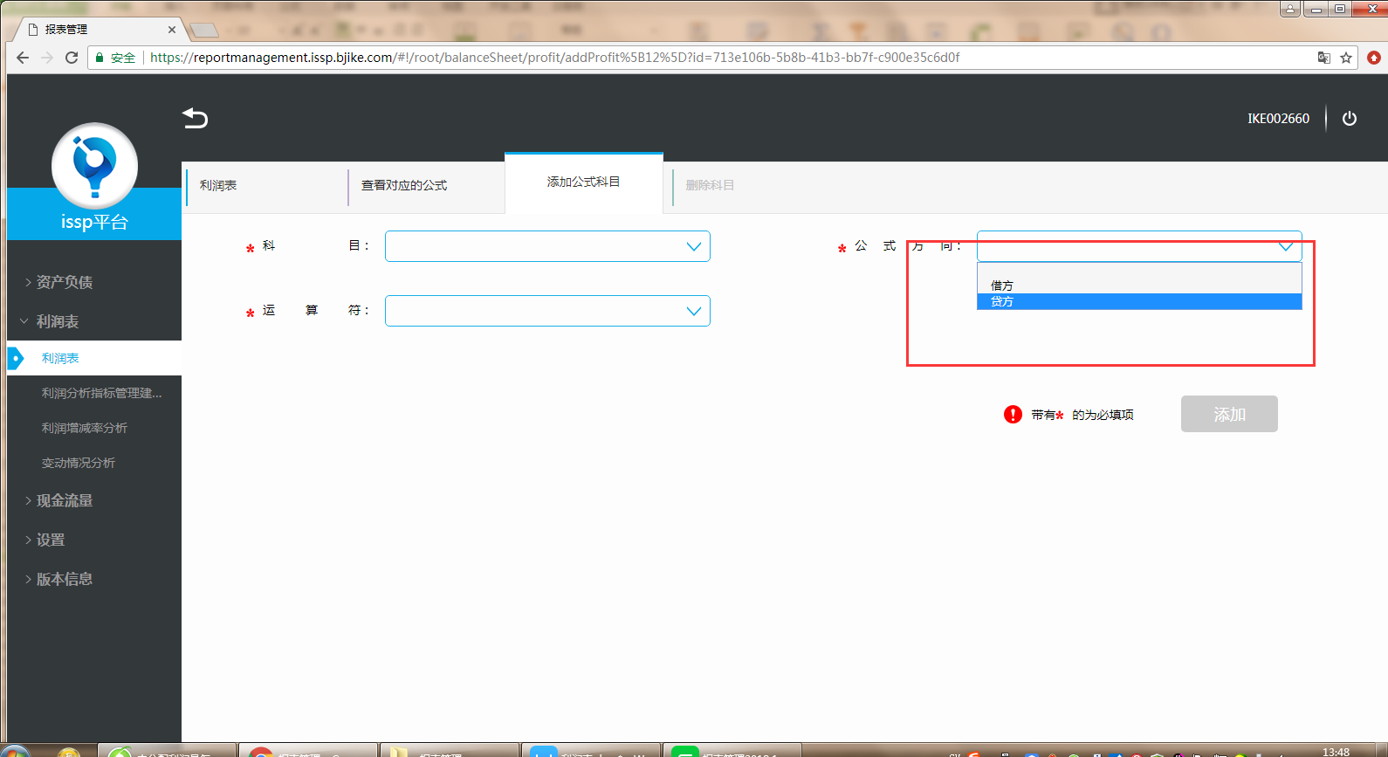
 |  | 注意：结转分录指：将贷方发生额/借方发生额结转进本年利润，即是摘要是写着“结转xx"或者借方或贷方出现本年利润这个会计科目，这个分录里面的数据就不要获取
 |  | 借：主营业务收入
 |  | 贷：本年利润
 |  | 借：本年利润
 |  | 贷：主营业务成本

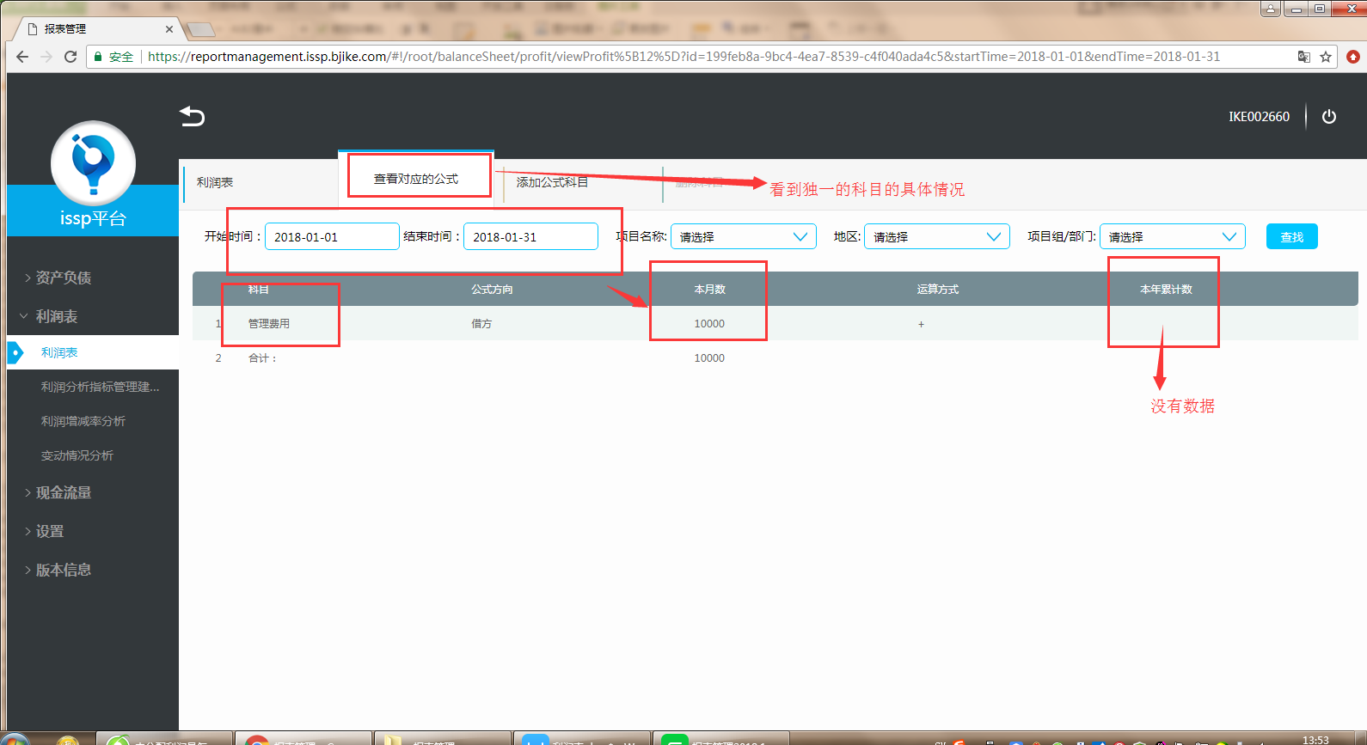
公式方向： 借方，计算方法即是：借方发生额合计-贷方发生额合计 贷方，计算方法即是：贷方发生额合计-借方发生额合计

本年累计数，看筛选时间，累计当年的数，详细计算见表
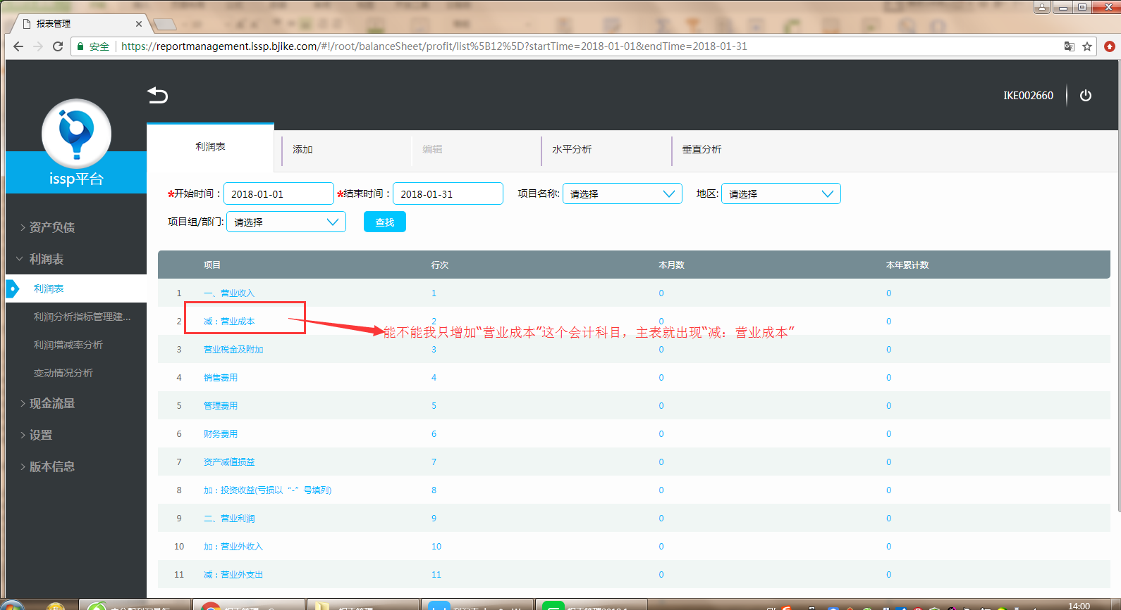

增加会计科目的时候，会计科目前面的加减系统带出来
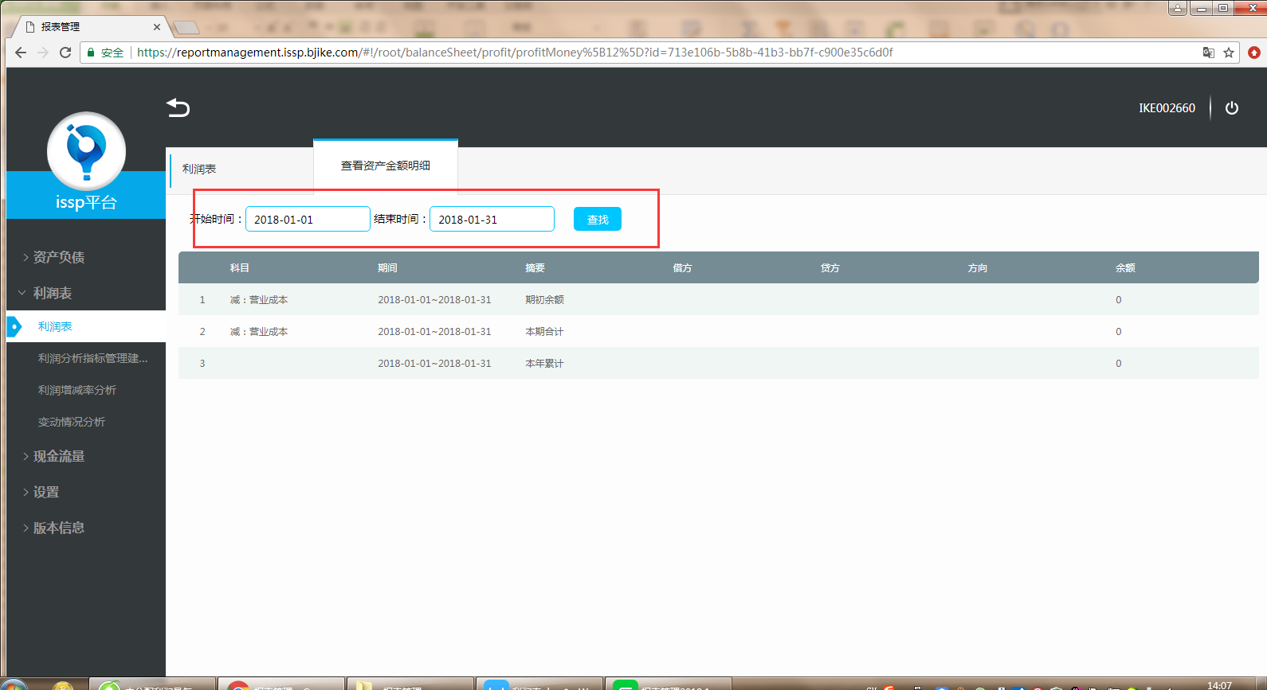

这里体现的都是当年的数据
期初余额：指的是筛选时间前一个月的数据，如果是1月的时候，期初就没有数，借方/贷方有数，方向看设置公式时候的方向，余额有数， 借方/贷方按设置的公式算， 借方，计算方法即是：借方发生额合计（筛选时间前一个月的数据） 贷方，计算方法即是：贷方发生额合计（筛选时间前一个月的数据） 余额按设置的公式算， 方向借方，计算方法即是：借方发生额合计-贷方发生额合计，（筛选时间前一个月的累计数据） 方向贷方，计算方法即是：贷方发生额合计-借方发生额合计（筛选时间前一个月的累计数据）

本期合计：指的是筛选开始时间的当月数据，借贷方有数，方向看设置公式时候的方向，余额有数， 借方/贷方按设置的公式算， 借方，计算方法即是：借方发生额合计（筛选时间一个月的数据） 贷方，计算方法即是：贷方发生额合计（筛选时间一个月的数据） 余额按设置的公式算， 方向借方，计算方法即是：借方发生额合计-贷方发生额合计，（筛选时间一个月的累计数据） 方向贷方，计算方法即是：贷方发生额合计-借方发生额合计（筛选时间一个月的累计数据）

本年累计：指的是筛选结束时间的累计数据，借贷方有数，方向看设置公式时候的方向，余额有数， 借方/贷方按设置的公式算， 借方，计算方法即是：借方发生额合计（筛选时间当年累计的数据） 贷方，计算方法即是：贷方发生额合计（筛选时间当年累计的数据） 余额按设置的公式算， 方向借方，计算方法即是：借方发生额合计-贷方发生额合计，（筛选时间当年累计数据） 方向贷方，计算方法即是：贷方发生额合计-借方发生额合计（筛选时间当年的累计数据）

水平分析
项目 | 2016-12-01 | 2016/11/1 增减额 增减率%
一、营业收入 | A | B A-B (A-B)/B
减：营业成本 | A | B A-B (A-B)/B

垂直分析
项目 | 2016-12-01 | 2016/11/1 变动情况
一、营业收入 | A | B A-B
减：营业成本 | A | B A-B

